Hoja1
商品详情/报价表 CORTIZACION
客户编号 | Código Del Cliente: |  |  |  |  |  |  |  |  |  |  |  |  | 日 期 |  | Fecha: 04/06/2025
咨询单号 | Nro De Etiqueta: |  |  |  |  |  |  |  |  |  |  |  |  | 委国推广员 |  | Vendedor De Venezuela: Alberto Soares 2-18s
 |  |  |  |  |  |  |  |  |  |  |  |  |  | 中国跟单员 |  | Seguimiento De China:
序号 Item | 产品图片 Imagen | 产品名称 Nombre Del Producto | 产品型号 Modelos | 材质/规格 Material/Tamaño | 参数/等级 Especificacion | 其他描述 Descripcion | 装箱数量 Cantidad De CJ | 起订量 Cantidad Minima | 单价/¥ Precio Unidad ¥ | 单价/$ Precio Unidad | Total und requeridas | 重量 Peso KG | Total peso | 体积/箱 Volumen CJ | Total CBM | 运费/箱 Flete Maritimo POR PIEZA | 8$ servicio | Producto puesto aqui en Vzla | 备注 Otros
1 | 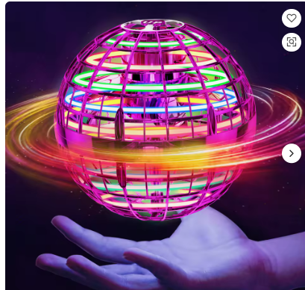 | 魔法漂浮球、回旋镖、无人机、飞行球、宇宙球 | 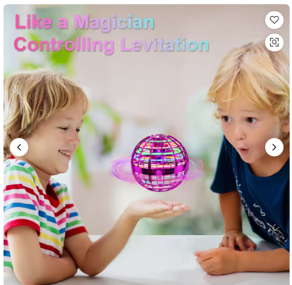 | 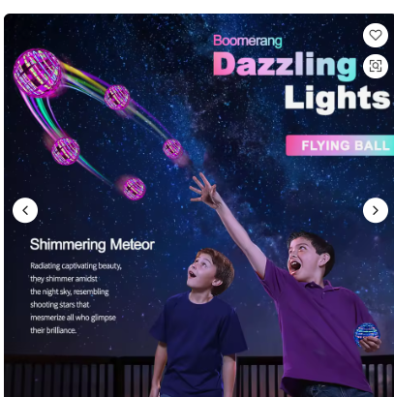 | 适用年龄：0-24个月、2-4岁、5-7岁、8-13岁、14岁 材质：塑料 性别：男女通用 类型：飞行球
2 | 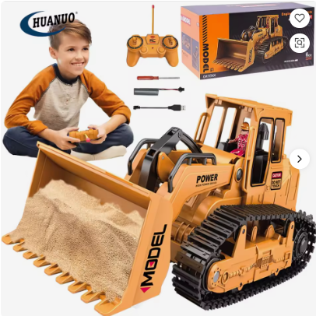 | 1/20 工程推土机玩具，带灯光音乐，儿童工程挖掘机遥控电动液压玩具车 | 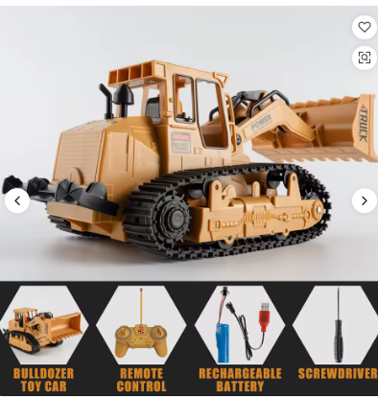 | 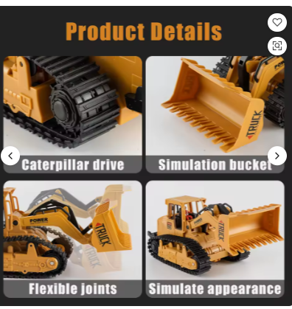 | 比例 1:20 车型：漂移车 动力来源：电动 功能：遥控 控制通道：10通道 组装状态：即买即玩 包装清单：原装盒、电池、操作说明书、遥控器、USB 数据线 操作难度：入门级 室内/室外均可使用 适用年龄：5-7岁、8-13岁、14岁及以上 材质：塑料
 | 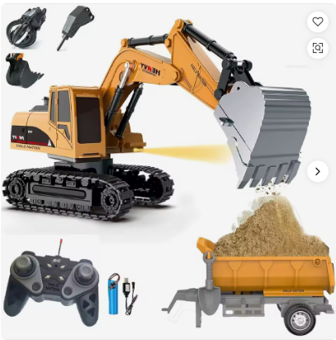 | JCB遥控玩具挖掘机带手推车，1:22比例，6通道遥控工程车，带灯光和360°旋转铲斗，挖掘机卡车 | 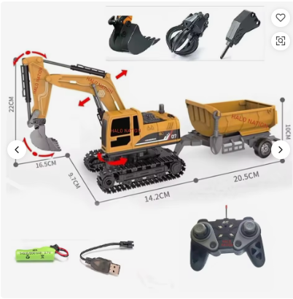 | 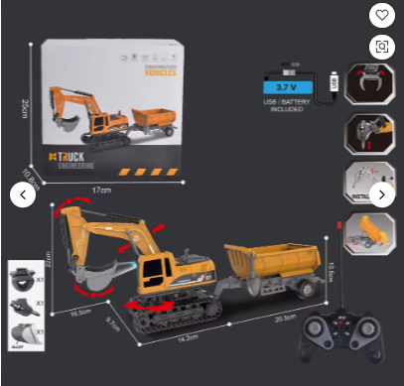 | 比例 1:22 动力来源：电动 控制通道：6通道 特点：JCB遥控玩具 组装状态：现货 包装清单：原装盒、电池、操作说明书、充电器、遥控器 材质：金属、塑料 适用年龄：8-13岁、5-7岁、14岁及以上 遥控距离：[信息缺失] 遥控器电池：AAA（高品质） 类型：遥控玩具
 | 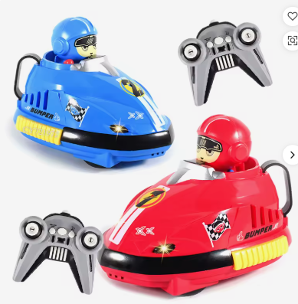 | 2辆遥控碰碰车，双人游戏，迷你遥控弹射器，专业儿童互动赛车玩具 | 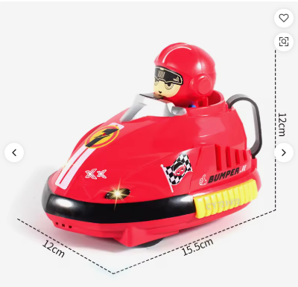 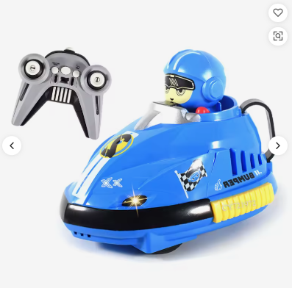 | 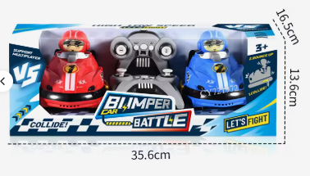 | 车型：其他 动力来源：电动 功能：App控制 控制通道：6通道 包装清单：原装盒、电池、USB数据线、遥控器 适用年龄：5-7岁，8-13岁 材质：塑料 遥控距离：<50米（<164.04英尺） 遥控器电池：AA电池 产品名称：两辆遥控碰碰车套装 产品描述：带弹射功能的遥控碰碰车
 | 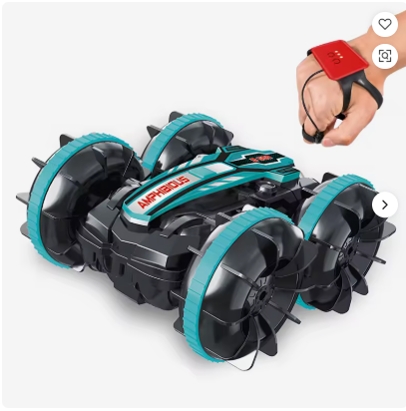 | 遥控两栖车、遥控特技车、手势控制特技车 | 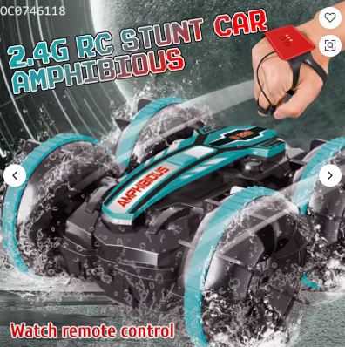 | 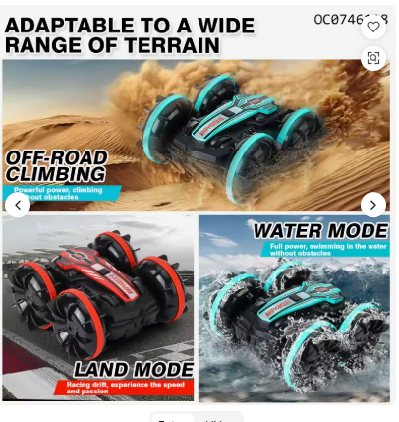 | 比例 1:16 电源：电动 功能：其他 操作难度：入门级 室内/室外 适用年龄：5-7岁、8-13岁、14岁及以上 材质：其他 遥控距离：其他 遥控器电池：AA电池 型号：OC0746118 遥控车 款式：男孩遥控车 产品名称：2.4G遥控水陆两用车 商品：遥控车 包装：彩盒
 | 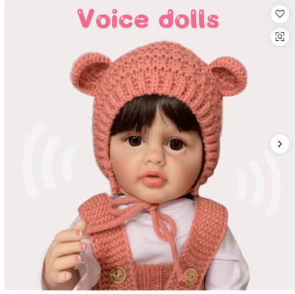 | 批发逼真22英寸（55厘米）硅胶重生娃娃，俄罗斯娃娃，带人工智能、语音互动功能，新生儿造型，多种款式可选 | 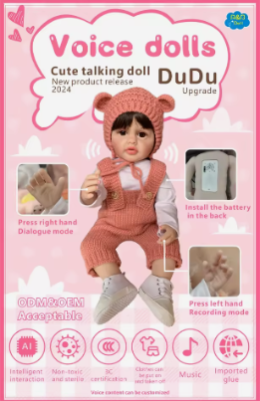 | 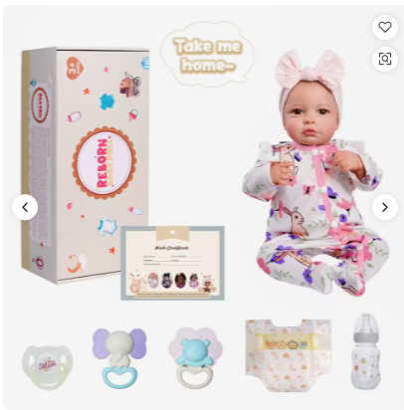 | 材质：乙烯基 尺寸：22英寸/55厘米 性别：女童 塑料类型：PVC 类型：时尚娃娃 卡通玩具、电池驱动玩具、电子玩具、泰迪熊、迷你玩具、音乐玩具、DIY玩具、模型玩具、益智玩具、玩具娃娃、娃娃、礼品玩具娃娃、娃娃、重生娃娃 产品名称：全身硅胶重生娃娃 图案：3D彩绘 头发：粘贴式假发 配件：1个娃娃 + 1个奶嘴 + 1个奶瓶 + 一套服装 娃娃服装 高品质 包装：彩色礼盒 身体材质：100%乙烯基 | 逼真设计：这款22英寸的重生娃娃采用3D彩绘工艺和100%纯手工绘制的眉毛，呈现出栩栩如生的逼真外观。娃娃逼真的面部表情和精细的细节刻画，使其成为追求高品质、逼真娃娃人士的理想之选。 先进技术：我们的娃娃配备了人工智能，能够进行互动对话，带来更具吸引力的体验。这一功能使其成为希望为孩子提供更具互动性和教育意义的玩具的用户的理想礼物。 安全品质：娃娃采用100%乙烯基材料制成，符合包括CP65、EN71、ASTM、RoHS和CE在内的国际安全标准。这确保了娃娃适合所有年龄段的儿童玩耍。 齐全配件：娃娃配有多种配件，包括粘在娃娃身上的假发、奶嘴、奶瓶和服装。这套完整的配件为用户提供了打造完整且引人入胜的游戏体验所需的一切。
 | 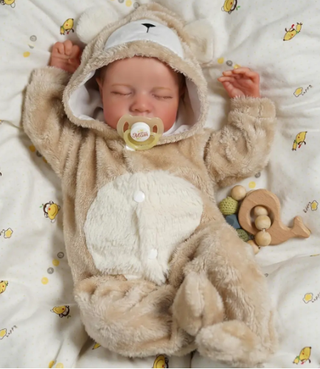 | 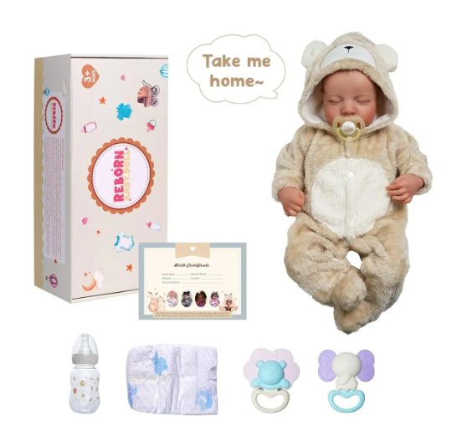 逼真重生娃娃，全身，17英寸 | 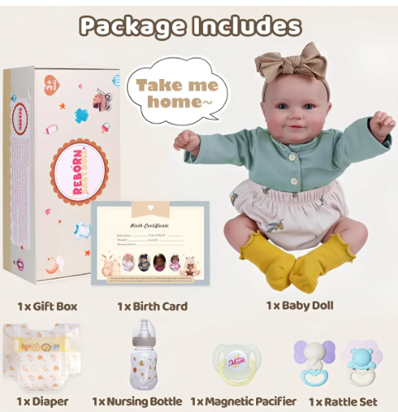 | 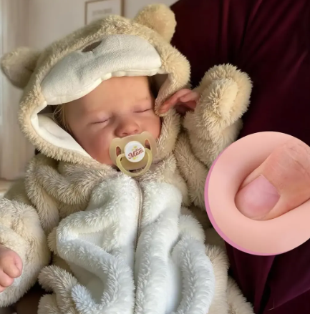 | 配件包括：奶瓶、出生证明、尿布、两个牙胶 尺寸：从头到脚 17 英寸（约 43 厘米），身体柔软，触感逼真，如同婴儿一般；孩子可以随身携带。
 | 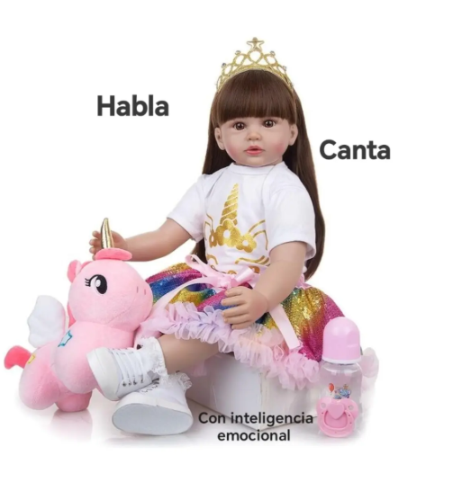 | 硅胶重生娃娃，可爱柔软，时尚重生娃娃，女孩玩具 | 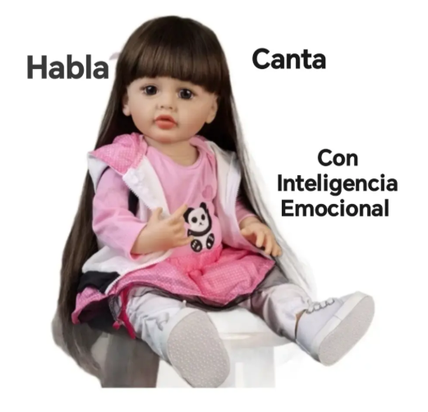 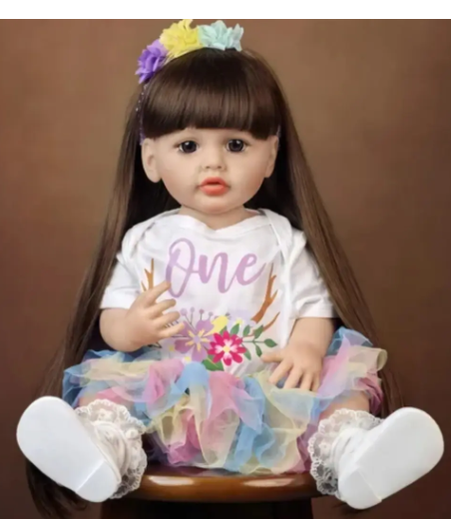 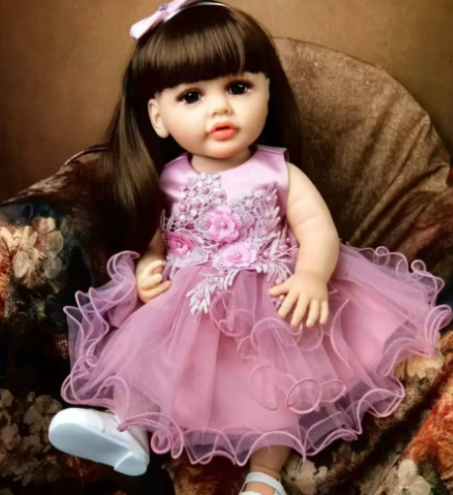 | 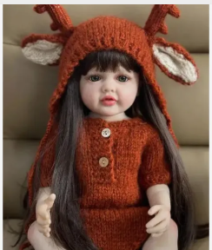 | 配件包括：奶瓶、出生证明、尿布、两个牙胶 尺寸：从头到脚 17 英寸（约 43 厘米），身体柔软，触感逼真，如同婴儿一般；孩子可以随身携带。

 |  |  |  |  |  |  |  |  |  |  |  |  |  | 产品金额 Monto a cancelar Mercancía:
 | 温馨提示：此单报价只供参考，最终以实际采购日期报价为准 |  | Recordatorio: este presupuesto es sólo de referencia, prevalecerá la fecha final de compra real |  | 此表格填写客户商品需求明细及中国跟进信息汇报和计算商品到岸成本参考使用 |  |  |  | Servicio:
 |  |  |  |  |  |  |  |  | Tarifa $/CBM: |  |  | 服务费 8% Asistencia C. (Compra, Pago,Revisión) |  | 服务费 8% Servicio. (Compra, Pago,Revisión):
 |  |  |  |  |  |  |  |  | <499Kg/CBM
 |  |  |  |  |  |  |  |  | >500Kg/CBM y <699Kg/CBM |  |  |  |  | 总运费 Flete Marítimo: |  |  |  |  | $0.00
 |  |  |  |  |  |  |  |  | >700Kg/CBM
 |  |  |  |  |  |  |  |  | Retirar en (Valencia) |  |  |  |  | 金额合计 |  |  |  | Monto Total : | $0.00

